Inversiones diversas
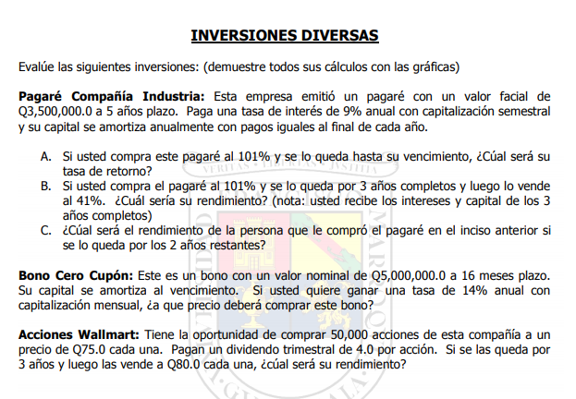

 |  |  |  |  |  |  | rinde mejor si se lo queda

Inversiones Diversas
Compañía Industria |  |  |  |  |  | Bono cupon 0:
VF | 3,500,000.00 |  |  |  |  | VN | 5,000,000.00
Int | 9% |  |  |  |  | Plazo (meses) | 16.00
Cap | semestral |  |  |  |  | tasa | 14%
Plazo | 5.00 | anos |  |  |  | Cap | semestral

Semestres | Cap | Int | FC | Saldo
0 |  |  | (3,535,000.00) | 3,500,000.00
1 |  | 157,500.00 | 157,500.00 | 3,500,000.00 |  | Meses | FC
2 | 700,000.00 | 157,500.00 | 857,500.00 | 2,800,000.00 |  | 0
3 |  | 126,000.00 | 126,000.00 | 2,800,000.00 |  | 1 | 0
4 | 700,000.00 | 126,000.00 | 826,000.00 | 2,100,000.00 |  | 2 | 0
5 |  | 94,500.00 | 94,500.00 | 2,100,000.00 |  | 3 | 0
6 | 700,000.00 | 94,500.00 | 794,500.00 | 1,400,000.00 |  | 4 | 0
7 |  | 63,000.00 | 63,000.00 | 1,400,000.00 |  | 5 | 0
8 | 700,000.00 | 63,000.00 | 763,000.00 | 700,000.00 |  | 6 | 0
9 |  | 31,500.00 | 31,500.00 | 700,000.00 |  | 7 | 0
10 | 700,000.00 | 31,500.00 | 731,500.00 | 0.00 |  | 8 | 0
 |  |  |  |  |  | 9 | 0
 |  |  |  |  |  | 10 | 0
A) |  |  |  |  |  | 11 | 0
P_0: | 101% |  |  |  |  | 12 | 0
 | 3,535,000.00 |  |  |  |  | 13 | 0
Rendimiento | 8.60% |  |  |  |  | 14 | 0
 |  |  |  |  |  | 15 | 0
 |  |  |  |  |  | 16 | 5,000,000.00

b) |  |  |  |  |  | VP | 4,153,086.28
P_0: | 101% | 3,535,000.00 |  |  |  | Precio | 83.06%
P_6: | 41% | 1,435,000.00

Meses | Cap | Int | FC
0 | 0.00 |  | (3,535,000.00)
1 | 0.00 | 157,500.00 | 157,500.00 |  | Acciones Walmart |  | Acciones
2 | 700,000.00 | 157,500.00 | 857,500.00 |  |  |  | div | 4.00 | tim
3 | 0.00 | 126,000.00 | 126,000.00 |  | Meses | FC | P_0 | 75.00 | por accion
4 | 700,000.00 | 126,000.00 | 826,000.00 |  | 0 | (3,750,000.00) | Plazo | 3.00 | año
5 | 0.00 | 94,500.00 | 94,500.00 |  | 1 | 200,000.00 | P_1 | 80.00 | por accion
6 | 700,000.00 | 94,500.00 | 2,229,500.00 |  | 2 | 200,000.00 | num acciones | 50,000.00
 |  |  |  |  | 3 | 200,000.00
Rendimiento: | 8.89% |  |  |  | 4 | 200,000.00
 |  |  |  |  | 5 | 200,000.00
 |  |  |  |  | 6 | 200,000.00
 |  |  |  |  | 7 | 200,000.00
C) |  |  |  |  | 8 | 200,000.00
 |  |  |  |  | 9 | 200,000.00
Meses | Cap | Int | FC |  | 10 | 200,000.00
6 | 0.00 |  | (1,435,000.00) |  | 11 | 200,000.00
7 | 0.00 | 63,000.00 | 63,000.00 |  | 12 | 4,200,000.00
8 | 700,000.00 | 63,000.00 | 763,000.00
9 | 0.00 | 31,500.00 | 31,500.00 |  | Rendimiento | 22.94%
10 | 700,000.00 | 31,500.00 | 731,500.00

Rendimiento: | 7.20%

Pagare aereo
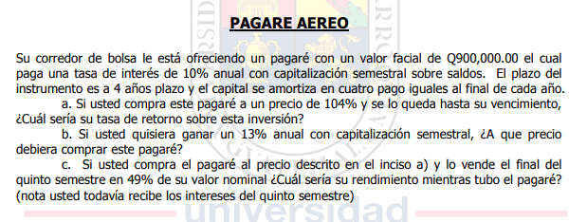

Inversiones Diversas
Compañía Industria |  |  |  |  | A)
VF | 900,000.00 |  |  |  | P_0 | 104%
Int | 10% |  |  |  |  | 936000
Cap | semestral |  |  |  | Rendimiento: | 8.17%
Plazo | 4.00 | años
 |  |  |  |  | B)
Semestres | Cap | Int | FC | Saldo | Tas | 13%
0 |  |  | -936000 | 900,000.00 | VP | 845,405.36 | debe comprar a un precio de 93.93
1 |  | 45,000.00 | 45,000.00 | 900,000.00 | Precio | 93.93%
2 | 225000 | 45,000.00 | 270,000.00 | 675,000.00
3 |  | 33,750.00 | 33,750.00 | 675,000.00
4 | 225000 | 33,750.00 | 258,750.00 | 450,000.00
5 |  | 22,500.00 | 22,500.00 | 450,000.00
6 | 225000 | 22,500.00 | 247,500.00 | 225,000.00
7 |  | 11,250.00 | 11,250.00 | 225,000.00
8 | 225000 | 11,250.00 | 236,250.00 | 0.00
R: | 0.081656109581
C) | P_1: | 441000

Semestres | Cap | Int | FC | Saldo
0 |  |  | -936000 | 900,000.00
1 |  | 45,000.00 | 45,000.00 | 900,000.00
2 | 225000 | 45,000.00 | 270,000.00 | 675,000.00
3 |  | 33,750.00 | 33,750.00 | 675,000.00
4 | 225000 | 33,750.00 | 258,750.00 | 450,000.00
5 |  | 22,500.00 | 463,500.00 | 450,000.00

Rendimiento: | 7.34%

Le combiene quedarselo hasta el final por que rinde 8.

